Sheet1
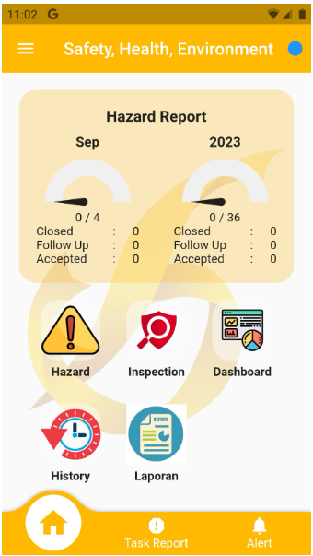
No |  | Keterangan
1 | ada menu/icon baru Administrator ( ada di samping laporan ), ini SUDAH di handle oleh Kemal |  |  |  | Judul ganti : Input Kualitas Air
 | didalam Administrator, ada icon baru, Input Kualitas Air
2 | Table sudah ada : kualitas__airs
 | hanya sebagian kolom yang akan di input, sbb :
 |  | Nama kolom | Tipe | keterangan
 | 1 | pon_id | char(3) | Pond : Pilih dari list : table ponds dari table ponds ini juga dapat pt_id
 | 2 | tgl | date | Tanggal : default sysdate/tgl hari ini, bisa diganti
 | 3 | suhu | integer | Suhu ( C ) : Default 25 ,
 | 4 | ph | numeric | ph : 2 decimal
 | 5 | debit_outlet | numeric | Debit air (liter/detik) : 2 decimal
 | 6 | tss_outlet | numeric | TSS (mg/l) : tanpa decimal
 | 7 | ket | text | Keterangan : Default "Air mengalir" bisa di edit

 | API untuk insert ke beberapa kolom ini belum ada

